新規・継続
１ 麻薬管理者免許申請 ＊様式名等をクリックするとシートに移動します。
麻薬施用者が２名以上いる麻薬診療施設には、麻薬管理者を１名置かなければなりません。麻薬施用者が麻薬管理者を兼ねてもかまいません。

【資格】
医師・歯科医師・獣医師・薬剤師

【手数料】
３、９００円

【提出書類】
・別記第１号様式 麻薬管理者免許申請書 |  | 記載例 | 免許証見本
・診断書 | ※証明日から１ヵ月以内のもの
・医師免許証等の写し ※原本照合済みのもの

＜継続申請の場合＞
【提出書類】
・別記第１号様式 麻薬管理者免許申請書 |  | 記載例 | 免許証見本
・診断書 | ※証明日から１ヵ月以内のもの

【その他】
・申請書を印刷する際、拡大印刷や縮小印刷をしないこと。
・新規申請の場合、免許証の発行には１週間から10日前後要しますので、余裕を持って申請してください。
・継続申請の場合、記載例と免許証見本の番号を参考に申請書に記載して下さい。異なる場合は、先に記載事項変更届での変更が必要になります。
・継続申請の場合、翌年１月１日からの変更の場合は備考欄にその旨を記載することにより、１月１日からの変更内容にて申請が可能です。
・継続申請後、新しい免許証の有効期間開始日より15日以内に古い免許証を返納する必要があります。 → |  |  |  | 返納届

【免許証の原本照合について】
○○師免許証
病院・診療所の開設者等による原本照合は、
免許証（写し）の表面、裏面どちらでも構いません。
原本と相違ないことを証明します。
○○年◎◎月△△日
医療法人○○会 ○○病院
理事長 ○○○○
医療法人○○会理事長印
主となる麻薬業務所の病院・診療所の開設者等（医療法人であれば理事長等）の朱印が押印されたものを添付してください。

②
記載例
別記第１号様式（第１条関係）

 |  |  |  |  |  |  | 麻薬管理者免許申請書

※③
麻薬業務所 |  |  |  |  |  |  | 所在地 |  |  |  | 高知市丸ノ内1丁目2番20号

※④
 |  |  |  |  |  |  | 名称 |  |  |  | 医療法人高知会 県庁病院

麻薬管理者免許の場合は兼務できません。
麻薬施用者免許との併用は可能です。
麻薬施用者又は麻薬研究者にあつては、従として診療又は研究に従事する麻薬診療施設又は麻薬研究施設 |  |  |  |  |  |  | 所在地

 |  |  |  |  |  |  | 名称

医師は「１」、歯科医師は「２」、獣医師は「３」、薬剤師は「４」、その他の方は「５」と記載してください。
昭和の場合「１」、平成の場合「２」、令和の場合「3」と記載してください。
医師、歯科医師、獣医師 及び薬剤師の免許の番号 |  |  |  |  | 1.医師 2.歯科医師 3.獣医師 4.薬剤師 |  |  |  | 第 | 123456 |  | 号 | 免許の 年月日 | 1.昭和 2.平成 3.令和 | △ | 年 | △ | 月 | △ | 日
 |  |  |  |  | 5.その他 |  |  | 1 |  |  |  |  |  | 1
申請者（法人にあつては、その業務を行う役員を含む。）の欠格条項 |  |  | (1) | 法第51条第１項の規定により免許を取り消されたこと。 |  |  |  |  |  |  |  |  |  | なし
該当がない場合は
「なし」と記載してください。
 |  |  | (2) | 罰金以上の刑に処せられたこと。 |  |  |  |  |  |  |  |  |  | なし
 |  |  | (3) | 医事又は薬事に関する法令又はこれに基づく処分に違反したこと。 |  |  |  |  |  |  |  |  |  | なし
 |  |  | (4) | 暴力団員による不当な行為の防止等に関する法律第２条第６号に規定する暴力団員又は同号に規定する暴力団員であつたこと。 |  |  |  |  |  |  |  |  |  | なし
 |  |  | (5) | (4)に規定する者に事業活動を支配されていること。 |  |  |  |  |  |  |  |  |  | なし
新規申請の方は業務開始日を記載してください。
備考 |  |  | 令和○年○月○日より業務開始（麻薬管理業務の開始日）
上記のとおり、免許を受けたいので申請します。

申請者本人の住所・氏名を記載してください。
※⑤
 | 令和 | ○ | 年 | ○ | 月 | ○ | 日
 |  |  |  |  |  |  | 住 所 |  | 法人にあつては、主 たる事務所の所在地 |  |  | 高知市本町△丁目△番△号

※⑥
 |  |  |  |  |  |  | 氏 名 |  | 法人にあつては、 名 称 |  |  | 高知 花子
 | 高知県知事 濵田 省司 様

☆注意事項☆
・申請書裏面を診断書として使用しないこと。
・県証紙は重ならないよう、貼付位置に貼り付けて提出すること。
・枠内に楷書で記入すること。崩した文字は読み取りができない場合があるため事務手続に時間を要することがあります。
・新規申請の際は、備考欄に業務開始日（免許が必要になる日）を記載すること。
・継続申請の際は、記載例と免許証見本の番号を参考に申請書を記載すること。現免許証の記載内容に変更がある場合は記載事項変更届にて一旦免許内容の変更を行うこと。
・住所地が高知県内の場合、県名の記載は必要ありませが、県外の場合は都道府県名も記載してください。
・住所欄に郵便番号の記載は不要です。
・申請書の記載漏れや不備、県証紙の未貼付等がある場合は事務手続に時間を要することがあります。
県証紙貼付位置

県証紙貼付位置

県証紙貼付位置

④
記載例
別記第５号様式（第５条関係）

 |  |  |  |  | 麻薬管理者免許証記載事項変更届
※①
※②
許 可 又 は 免 許 の 番 号 |  |  |  |  |  |  | 第 | 123456789 |  |  | 号 | 許可又は免 許の年月日 |  |  | 1.平成 2.令和 |  | 6 | 年 | 1 | 月 | 1 | 日
 |  |  |  |  |  |  |  |  |  |  |  |  |  |  | 2
変 更 す べ き 事 項 |  |  |  |  |  |  | 住所変更
麻薬業務所を変更する場合は、新たに申請をする必要があります。
平成の場合「１」、令和の場合「２」と記載してください。
変 更 前 | 麻 薬 業 務 所 |  |  |  | 所在地

 |  |  |  |  | 名 称

変更理由を具体的に記載してください。 ［例］・住所変更 ・氏名変更
※⑤
 | 住 所 |  | 法人にあつては、主 たる事務所の所在地 |  |  |  | 高知市本町△丁目△番△号
 | 氏 名 |  | 法人にあつては、 名 称
 | 従 た る 施 設 |  |  |  | 所在地

 |  |  |  |  | 名 称

麻薬業務所を変更する場合は、新たに申請をする必要があります。
変 更 後 | 麻 薬 業 務 所 |  |  |  | 所在地

 |  |  |  |  | 名 称

 | 住 所 |  | 法人にあつては、主 たる事務所の所在地 |  |  |  | 高知市高須１丁目２－３
 | 氏 名 |  | 法人にあつては、 名 称
 | 従 た る 施 設 |  |  |  | 所在地

 |  |  |  |  | 名 称

変更の事由及びその年月日 |  |  |  |  |  |  | 事由： |  |  | 引っ越しのため
 |  |  |  |  |  |  | 年月日： |  |  | 令和 | ○ | 年 | 3 | 月 | 10 | 日
上記のとおり、免許証の記載事項に変更を生じたので免許証を添えて届け出ます。

申請者本人の住所・氏名を記載してください。
住所・氏名に変更があった場合は、新住所・新氏名で記載してください。
 | 令和 | ○ | 年 | 3 | 月 | 20 | 日
 |  |  |  |  |  |  | 住 所 |  | 法人にあつては、主 たる事務所の所在地 |  |  | 高知市高須１丁目２－３

※⑥
 |  |  |  |  |  |  | 氏 名 |  | 法人にあつては、 名 称 |  |  | 高知 花子
 | 高知県知事 濵田 省司 様

☆注意事項☆
・住所、氏名に変更があった場合は、変更後15日以内に記載事項変更届に麻薬免許証を添えて提出してください。氏名の変更の場合は戸籍抄本等が必要になります。
・変更後15日を超過して届出する場合は、遅延理由書が必要になります。
・変更のない箇所は届書に記載しないこと。
・麻薬業務所を変更する場合、管理者が転勤する場合は廃止になります。
・記載例と免許証見本の番号を参考に届書を記載すること。

⑥
記載例
別記第３号様式（第３条関係）

 |  |  |  |  | 麻薬管理者業務廃止届
※①
※②
※③
平成の場合「１」、令和の場合「２」と記載してください。
許可又は免許の番号 |  |  |  |  |  |  | 第 | 123456789 |  |  |  | 号 | 許可又は免 許の年月日 |  | 1.平成 2.令和 | 6 | 年 | 1 | 月 | 1 | 日
 |  |  |  |  |  |  |  |  |  |  |  |  |  |  | 2
麻薬業務所 |  |  |  | 所在地 |  |  | 高知市丸ノ内1丁目2番20号

※④
 |  |  |  | 名称 |  |  | 医療法人高知会 県庁病院

※⑥
氏名 |  |  |  |  |  |  | 高知 花子
 |  |  |  |  |  |  | 事由： |  |  | 退職のため
業務廃止の事由
及びその年月日 |  |  |  |  |  |  | 年月日： |  |  |  | 令和 |  | △ | 年 | △ | 月 | △ |  | 日

業務廃止理由を具体的に記載してください。 ［例］・県外へ転出 ・退職、転職のため ・病院、診療所を廃止するため
上記のとおり、業務を廃止したので免許証を添えて届け出ます。

 | 令和 | ○ | 年 | ○ | 月 | ○ | 日

申請者（原則免許人本人）の住所・氏名を記載してください。免許人死亡等の場合はご家族、勤務先等での申請が可能です。
※⑤
 |  |  |  |  |  |  | 住 所 |  | 法人にあつては、主 たる事務所の所在地 |  |  |  | 高知市本町△丁目△番△号

 |  |  |  |  |  |  | 届出義務者続柄 |  |  |  |  |  | 本人

※⑥
 |  |  |  |  |  |  | 氏 名 |  | 法人にあつては、 名 称 |  |  |  | 高知 花子

 | 高知県知事 濵田 省司 様

☆注意事項☆
・免許証の有効期間中に麻薬に関する業務を廃止したときは、15日以内に業務廃止届に免許証原本を添えて届出なければなりません。
・業務廃止後15日を超過して届出する場合は、遅延理由書が必要になります。
・記載例と免許証見本の番号を参考に届書を記載すること。

⑧
記載例
別記第４号様式（第４条関係）

 |  |  |  |  | 麻薬管理者免許証返納届
※①
※②
※③
平成の場合「１」、令和の場合「２」と記載してください。
許可又は免許の番号 |  |  |  |  |  |  | 第 | 123456789 |  |  |  | 号 | 許可又は免 許の年月日 |  | 1.平成 2.令和 | 6 | 年 | 1 | 月 | 1 | 日
 |  |  |  |  |  |  |  |  |  |  |  |  |  |  | 2
麻薬業務所 |  |  |  | 所在地 |  |  | 高知市丸ノ内1丁目2番20号

※④
 |  |  |  | 名称 |  |  | 医療法人高知会 県庁病院

※⑥
氏名 |  |  |  |  |  |  | 高知 花子
 |  |  |  |  |  |  | 事由： |  |  | 有効期間満了のため
免許証返納の事由
及びその年月日 |  |  |  |  |  |  | 年月日： |  |  |  | 令和 |  | △ | 年 | 12 | 月 | 31 |  | 日

返納理由を具体的に記載してください。 ［例］・有効期間満了のため ・有効期間満了後、麻薬業務を廃止
するため
上記のとおり、免許証を返納したいので届け出ます。

 | 令和 | ○ | 年 | ○ | 月 | ○ | 日

申請者（免許人本人）の住所・氏名を記載してください。
※⑤
 |  |  |  |  |  |  | 住 所 |  | 法人にあつては、主 たる事務所の所在地 |  |  |  | 高知市本町△丁目△番△号

※⑥
 |  |  |  |  |  |  | 氏 名 |  | 法人にあつては、 名 称 |  |  |  | 高知 花子

 | 高知県知事 濵田 省司 様

☆注意事項☆
・免許証の有効期間満了後、15日以内に返納届に麻薬免許証を添えて届け出なければなりません。
・有効期間満了後15日を超過して届出する場合は遅延理由書が必要になります。また、引き続き麻薬業務を行う場合は、継続申請が必要です。
・記載例と免許証見本の番号を参考に届書に記載してください。

⑩
記載例
別記第６号様式（第６条関係）

 |  |  |  |  | 麻薬管理者免許証再交付申請書
※①
※②
※③
平成の場合「１」、令和の場合「２」と記載してください。
許可又は免許の番号 |  |  |  |  |  |  | 第 | 123456789 |  |  |  | 号 | 許可又は免 許の年月日 |  | 1.平成 2.令和 | 6 | 年 | 1 | 月 | 1 | 日
 |  |  |  |  |  |  |  |  |  |  |  |  |  |  | 2
麻薬業務所 |  |  |  | 所在地 |  |  | 高知市丸ノ内1丁目2番20号

※④
 |  |  |  | 名称 |  |  | 医療法人高知会 県庁病院

※⑥
氏名 |  |  |  |  |  |  | 高知 花子
 |  |  |  |  |  |  | 事由： |  |  | 亡失のため
再交付の事由
及びその年月日 |  |  |  |  |  |  | 年月日： |  |  |  | 令和 |  | △ | 年 | △ | 月 | △ |  | 日

上記のとおり、免許証の再交付を申請します。
再交付の理由を具体的に記載してください。 ［例］・き損のため ・亡失のため
 | 令和 | ○ | 年 | ○ | 月 | ○ | 日

申請者（免許人本人）の住所・氏名を記載してください。
※⑤
 |  |  |  |  |  |  | 住 所 |  | 法人にあつては、主 たる事務所の所在地 |  |  |  | 高知市本町△丁目△番△号

※⑥
 |  |  |  |  |  |  | 氏 名 |  | 法人にあつては、 名 称 |  |  |  | 高知 花子

 | 高知県知事 濵田 省司 様

☆注意事項☆
・再交付を受けた後、亡失した免許証を発見したときは、15日以内に「麻薬管理者免許証返納届」によりその免許証を添えて返納しなければなりません。
・亡失後15日を超過して届出する場合は、遅延理由書が必要になります。
・記載例と免許証見本の番号を参考に申請書を記載すること。
・県証紙は重ならないよう、貼付位置に貼り付けて提出すること。
県証紙貼付位置

県証紙貼付位置

⑬
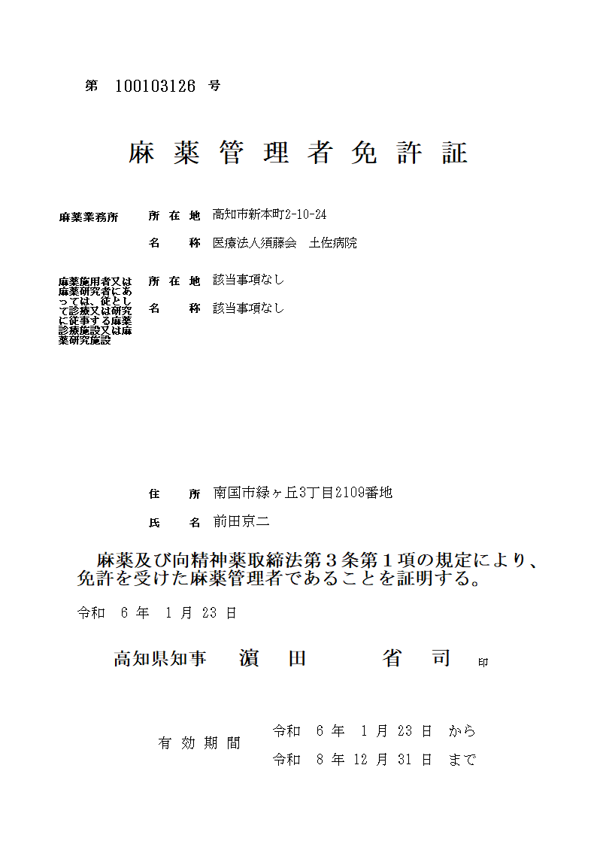
免許証見本

123456789
※①

高知市丸ノ内1丁目2番20号
※③
医療法人高知会 県庁病院
※④

高知市本町△丁目△番△号
※⑤
高知 花子
※⑥

令和 ５年 12 月 25 日

1
※②

